상품제안서
플라이토 우드 무선충전 NEW 데이트 LED 탁상시계 | 상품코드: S46570

 |  |  |  |  |  |  | 02-713-8555 | www.synergygift.co.kr
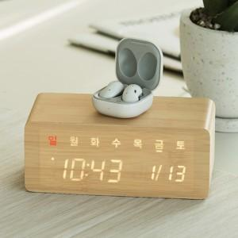 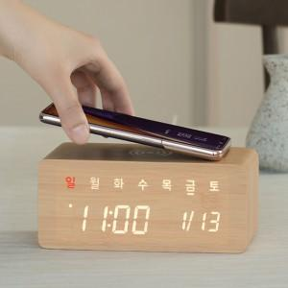 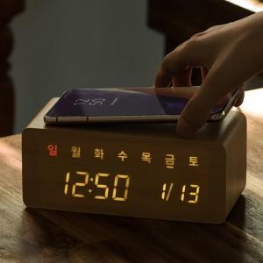

【상세/제작정보】

【인쇄/포장옵션】 | 실크 / 포장지포장

【공급단가】 | 수량 | 20~ | 100~ | 300~ | 500~ | 1,000~
*VAT별도 | 단가 | 19,000원 | 17,300원 | 16,600원 | 16,300원 | 16,000원

【상품 URL】 | https://www.synergygift.co.kr:443/src/goods_detail.php?gdno=46570

